Product Backlog - Sprint
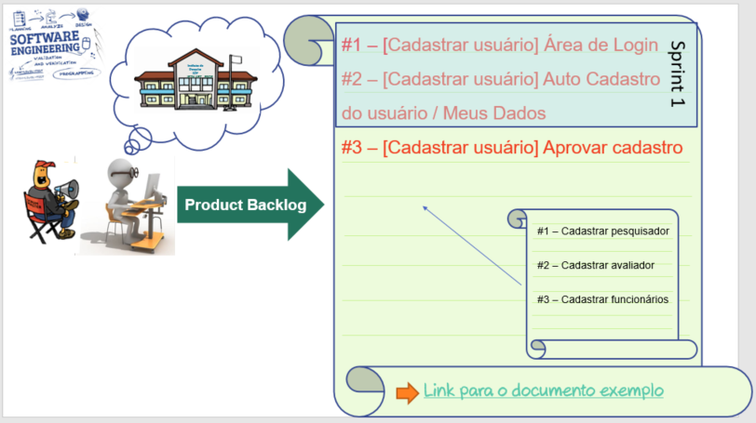
Realizando a divisão das Historias em Sprints com seus planos de entregas
Histórias #1, #2 e #3 Cadastrar Cliente, Gerenciar Funcionários e Realizar Login
ID da Sprint | ID | Funcionalidades - Épicos | Complexidade | Datas previstas
 |  |  |  | Inicio | Fim
Sprint 1 | #1 | Realizar login - Área de login | Média | 02/04/2023 | 09/05/2023
 | #2 | Cadastrar cliente - Auto Cadastro
 | #4 | Gerenciar funcionários - Àrea de Cadastro de Funcionários
 | #3 | Gerenciar funcionários - Tela de Gerência de funcionários
Entrega da Realese 1 |  |  |  |  | 10/05/2023
Histórias #4 Manter Agendamento
ID da Sprint | ID | Funcionalidades - Épicos | Complexidade | Datas previstas
 |  |  |  | Inicio | Fim
Sprint 2 | #8 | Manter Agendamento - Painel de gerenciamento (Cliente) | Alta | 11/05/2023 | 09/06/2023
 | #9 | Manter Agendamento - Painel de gerenciamento (Funcionário)
 | #10 | Manter Agendamento - Painel de gerenciamento (Administrador)
 | #11 | Manter Agendamento - Marcação
 | #12 | Manter Agendamento - Remarcação
 | #13 | Manter Agendamento - Cancelamento
Entrega da Realese 3 |  |  |  |  | 10/06/2023
Histórias #5 Manter Serviços
ID da Sprint | ID | Funcionalidades - Épicos | Complexidade | Datas previstas
 |  |  |  | Inicio | Fim
Sprint 3 | #14 | Manter Serviços - Adicionar Serviço | Média | 11/06/2021 | 24/06/2023
 | #15 | Manter Serviços - Modificar Serviço
 | #16 | Manter Serviços - Remover Serviço
 | #17 | Manter Serviços - Atribuir Serviço Para funcionário
Entrega da Realese 4 |  |  |  |  | 25/06/2023

